Hoja2
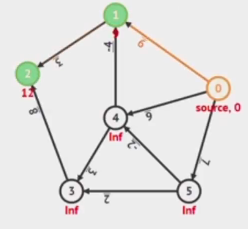
 |  | USD | INR | EUR | GBP | AUD | BOB
 |  | 0 | 1 | 2 | 3 | 4 | 5
USD | 0 | inf | 9 | inf | inf | 9 | 7
INR | 1 | inf | inf | 3 | inf | inf | inf
EUR | 2 | inf | inf | inf | inf | inf | inf
GBP | 3 | inf | inf | 8 | inf | inf | inf
AUD | 4 | inf | -4 | inf | 3 | inf | inf
BOB | 5 | inf | inf | inf | 2 | -2 | inf

 |  | USD | INR | EUR | GBP | AUD | BOB
 |  | 0 | 1 | 2 | 3 | 4 | 5
 | 0 | 0 | 9 | inf | inf | 9 | 7 | 8
 | 1 | 0 | 5 | 12 | 9 | 5 | 7
 | 2 | 0 | 1 | 8 | 9 | 5 | 7
 | 3 | 0 | 1 | 4 | 8 | 5 | 7
 | 4 | 0 | 1 | 4 | 8 | 5 | 7

